Planilha2
Soma de Liquidação | Rótulos de Coluna |  |  |  |  |  |  |  |  |  |  |  |  |  |  |  | Exercício | 2024
 | 2023 |  |  |  |  |  | 2023 Total | 2024 |  |  |  |  |  |  | 2024 Total | Total Geral
Rótulos de Linha | 1 | 2 | 3 | 4 | 5 | 6 |  | 1 | 2 | 3 | 4 | 5 | 6 | 9 |  |  | Rótulos de Linha | Soma de Dotação | Soma de Empenho | Soma de Liquidação | Soma de Pagamento
202301 | 1790523350.2 | 28288371.74 | 995475281.49 | 7000317.85 | 1528402.16 | 15194734.58 | 2838010458 |  |  |  |  |  |  |  |  | 2838010458 | 1 | 24724258810 | 12206989653 | 11917331180 | 11631655981
202302 | 1731147450.2 | 35634428.85 | 865175100.79 | 43484169.37 | 1649339.16 | 24184023.5 | 2701274511.8 |  |  |  |  |  |  |  |  | 2701274511.8 | 2 | 784688000 | 747349130.76 | 419824073.06 | 419824073.05
202303 | 1758202549 | 30591884.41 | 1191731375.8 | 65092275.48 | 1547447.1 | 29089626.9 | 3076255158.8 |  |  |  |  |  |  |  |  | 3076255158.8 | 3 | 14560986921 | 11274210327 | 6161519008.5 | 6063226893.7
202304 | 1830663107.8 | 34620935.58 | 984497801.53 | 106629618.75 | 1558211.04 | 29228335.44 | 2987198010.1 |  |  |  |  |  |  |  |  | 2987198010.1 | 4 | 5092908340.7 | 2631538880.2 | 836817122.4 | 806856596.45
202305 | 1840255469 | 34918062 | 1091702496 | 137672823.37 | 1566674.98 | 27120994.2 | 3133236519.6 |  |  |  |  |  |  |  |  | 3133236519.6 | 5 | 104065238.3 | 74180206.81 | 48405036.45 | 46787830.59
202306 | 2011492922.8 | 114426698.17 | 906378627.78 | 118103016.68 | 1576978.9 | 25041518.64 | 3177019762.9 |  |  |  |  |  |  |  |  | 3177019762.9 | 6 | 472848000 | 441868916.52 | 246514086.23 | 246514086.23
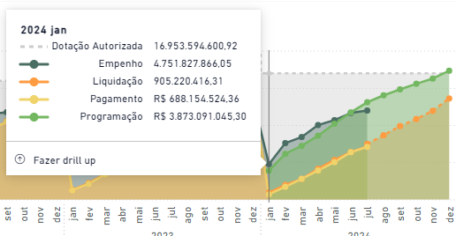
202307 | 1871404771.2 | 38283528.6 | 875082876.93 | 127298839.42 | 1586822.82 | 25623797.46 | 2939280636.4 |  |  |  |  |  |  |  |  | 2939280636.4 | 9 | 1328189327.1
202308 | 1945280334.7 | 46118440.15 | 531777709.16 | 590846640.34 | 1719165.58 | 34416398.2 | 3150158688.1 |  |  |  |  |  |  |  |  | 3150158688.1 | Total Geral | 47067944637 | 27376137115 | 19630410507 | 19214865461
202309 | 1738438886.8 | 38939463.45 | 1087864528 | 312480861.65 | 1826654.69 | 26236439.7 | 3205786834.3 |  |  |  |  |  |  |  |  | 3205786834.3
202310 | 1871981317.8 | 40832254.97 | 906633434.58 | 256568775.81 | 5186078.64 | 28476034 | 3109677895.8 |  |  |  |  |  |  |  |  | 3109677895.8 |  | 2024
202311 | 1934405079.8 | 39875074.57 | 822506095.22 | 266373397.14 | 1625328.56 | 26893703.54 | 3091678678.8 |  |  |  |  |  |  |  |  | 3091678678.8 | Execução Orçamentária] |  |  |  |  | Índice de Execução Orçamentária
202312 | 2713915677.3 | 105703493.99 | 1328015729 | 501794778.81 | 8433742.49 | 18740025.52 | 4676603447.1 |  |  |  |  |  |  |  |  | 4676603447.1 | Grupo de despesa | Dotação (Autorizada) | Empenho | Liquidação | Soma de Pagamento | Emp/Dot | Liq/Emp | Pgto./Liq |  |  |  |  |  |  |  |  |  | Obs.
202401 |  |  |  |  |  |  |  | 1905027110.4 | 40912652.49 | 730620145.87 | 19379809.8 | 1641930.45 | 27386712.9 |  | 2724968361.9 | 2724968361.9 | 1 | 24,724.3 | 12,207.0 | 11,917.3 | 11,631.7 | 49.4% | 97.6% | 97.6% |  |  |  |  |  |  |  |  |  | Linha tracejada indica projeção. Como fazer? MM, ou AR
202402 |  |  |  |  |  |  |  | 1939994671.8 | 48344496.12 | 959504766.98 | 90771026.06 | 15198928.71 | 36272274.31 |  | 3090086163.9 | 3090086163.9 | 2 | 784.7 | 747.3 | 419.8 | 419.8 | 95.2% | 56.2% | 100.0% |  |  |  |  |  |  |  |  |  | Projetar apenas liquidação
202403 |  |  |  |  |  |  |  | 1901472945 | 49095196.99 | 756358721.68 | 94087586.69 | 1658214.34 | 36576209.6 |  | 2839248874.3 | 2839248874.3 | 3 | 14,561.0 | 11,274.2 | 6,161.5 | 6,063.2 | 77.4% | 54.7% | 98.4%
202404 |  |  |  |  |  |  |  | 2088707144.4 | 50822046.03 | 1287073427.8 | 147551590.31 | 11595391.11 | 38423251.96 |  | 3624172851.6 | 3624172851.6 | 4 | 5,092.9 | 2,631.5 | 836.8 | 806.9 | 51.7% | 31.8% | 96.4%
202405 |  |  |  |  |  |  |  | 1957953479.1 | 49760358.27 | 1103245315 | 163545685.62 | 1623126.11 | 37118275.75 |  | 3313246239.8 | 3313246239.8 | 5 | 104.1 | 74.2 | 48.4 | 46.8 | 71.3% | 65.3% | 96.7%
202406 |  |  |  |  |  |  |  | 2124647653.8 | 133406360.23 | 901636898.16 | 251654437.84 | 11610339.87 | 37255382.19 |  | 3460211072 | 3460211072 | 6 | 472.8 | 441.9 | 246.5 | 246.5 | 93.4% | 55.8% | 100.0%
202407 |  |  |  |  |  |  |  | -471824.22 | 47482962.93 | 423079733.02 | 69826986.08 | 5077105.86 | 33481979.52 |  | 578476943.19 | 578476943.19 | 9 | 1,328.2 | - | - | - | 0.0%
Total Geral | 23037710916 | 588232636.48 | 11586841056 | 2533345514.7 | 29804846.12 | 310245631.68 | 38086180602 | 11917331180 | 419824073.06 | 6161519008.5 | 836817122.4 | 48405036.45 | 246514086.23 |  | 19630410507 | 57716591109 | Total | 47,067.9 | 27,376.1 | 19,630.4 | 19,214.9 | 58.2% | 71.7% | 97.9%

Despesa Total Liquidada (Valores Acumulados)
 | 2023 | 2024
jan | 2838.010458 | 2724.9683619
fev | 5539.2849699 | 5815.0545258
mar | 8615.5401286 | 8654.3034001
abr | 11602.738139 | 12278.476252
mai | 14735.974658 | 15591.722492
jun | 17912.994421 | 19051.933564
jul | 20852.275058
ago | 24002.433746
set | 27208.22058
out | 30317.898476
nov | 33409.577155
dez | 38086.180602
Despesa liquidada por Grupo (valores acumulados até junho)

 |  |  |  |  |  |  |  |  |  |  |  |  |  |  |  |  | Série Histórica Liquidação | Rótulos de Coluna |  | Acumulado
 |  |  |  |  |  |  |  |  |  |  |  |  |  |  |  |  | Mês | 2023 | 2024 | 2023 | 2024
 |  |  |  |  |  |  |  |  |  |  |  |  |  |  |  |  | jan | 2838010458 | 2724968361.9 | 2838.010458 | 2724.9683619 | -4.0%
 |  |  |  |  |  |  |  |  |  |  |  |  |  |  |  |  | fev | 2701274511.8 | 3090086163.9 | 5539.2849699 | 5815.0545258 | 5.0%
 |  |  |  |  |  |  |  |  |  |  |  |  |  |  |  |  | mar | 3076255158.8 | 2839248874.3 | 8615.5401286 | 8654.3034001 | 0.4%
 |  |  |  |  |  |  |  |  |  |  |  |  |  |  |  |  | abr | 2987198010.1 | 3624172851.6 | 11602.738139 | 12278.476252 | 5.8%
 |  |  |  |  |  |  |  |  |  |  |  |  |  |  |  |  | mai | 3133236519.6 | 3313246239.8 | 14735.974658 | 15591.722492 | 5.8%
 |  |  |  |  |  |  |  |  |  |  |  |  |  |  |  |  | jun | 3177019762.9 | 3460211072 | 17912.994421 | 19051.933564 | 6.4%
 |  |  |  |  |  |  |  |  |  |  |  |  |  |  |  |  | jul | 2939280636.4 | 578476943.19 | 20852.275058
 |  |  |  |  |  |  |  |  |  |  |  |  |  |  |  |  | ago | 3150158688.1 |  | 24002.433746
 |  |  |  |  |  |  |  |  |  |  |  |  |  |  |  |  | set | 3205786834.3 |  | 27208.22058
 |  |  |  |  |  |  |  |  |  |  |  |  |  |  |  |  | out | 3109677895.8 |  | 30317.898476
 |  |  |  |  |  |  |  |  |  |  |  |  |  |  |  |  | nov | 3091678678.8 |  | 33409.577155
 |  |  |  |  |  |  |  |  |  |  |  |  |  |  |  |  | dez | 4676603447.1 |  | 38086.180602

 |  |  |  |  |  |  |  |  |  |  |  |  |  |  |  |  | Liquidação por grupo | Rótulos de Coluna
 |  |  |  |  |  |  |  |  |  |  |  |  |  |  |  |  |  | 2023 |  |  |  |  |  | 2024 |  |  |  |  |  |  | 2024 Total
 |  |  |  |  |  |  |  |  |  |  |  |  |  |  |  |  | Rótulos de Linha | 1 | 2 | 3 | 4 | 5 | 6 | 1 | 2 | 3 | 4 | 5 | 6 | 9
 |  |  |  |  |  |  |  |  |  |  |  |  |  |  |  |  | Jan | 1790523350.2 | 28288371.74 | 995475281.49 | 7000317.85 | 1528402.16 | 15194734.58 | 1905027110.4 | 40912652.49 | 730620145.87 | 19379809.8 | 1641930.45 | 27386712.9
 |  |  |  |  |  |  |  |  |  |  |  |  |  |  |  |  | Fev | 1731147450.2 | 35634428.85 | 865175100.79 | 43484169.37 | 1649339.16 | 24184023.5 | 1939994671.8 | 48344496.12 | 959504766.98 | 90771026.06 | 15198928.71 | 36272274.31
 |  |  |  |  |  |  |  |  |  |  |  |  |  |  |  |  | Mar | 1758202549 | 30591884.41 | 1191731375.8 | 65092275.48 | 1547447.1 | 29089626.9 | 1901472945 | 49095196.99 | 756358721.68 | 94087586.69 | 1658214.34 | 36576209.6
 |  |  |  |  |  |  |  |  |  |  |  |  |  |  |  |  | Abr | 1830663107.8 | 34620935.58 | 984497801.53 | 106629618.75 | 1558211.04 | 29228335.44 | 2088707144.4 | 50822046.03 | 1287073427.8 | 147551590.31 | 11595391.11 | 38423251.96
 |  |  |  |  |  |  |  |  |  |  |  |  |  |  |  |  | Mai | 1840255469 | 34918062 | 1091702496 | 137672823.37 | 1566674.98 | 27120994.2 | 1957953479.1 | 49760358.27 | 1103245315 | 163545685.62 | 1623126.11 | 37118275.75
 |  |  |  |  |  |  |  |  |  |  |  |  |  |  |  |  | Jun | 2011492922.8 | 114426698.17 | 906378627.78 | 118103016.68 | 1576978.9 | 25041518.64 | 2124647653.8 | 133406360.23 | 901636898.16 | 251654437.84 | 11610339.87 | 37255382.19
 |  |  |  |  |  |  |  |  |  |  |  |  |  |  |  |  | Jul | 1871404771.2 | 38283528.6 | 875082876.93 | 127298839.42 | 1586822.82 | 25623797.46 | -471824.22 | 47482962.93 | 423079733.02 | 69826986.08 | 5077105.86 | 33481979.52
 |  |  |  |  |  |  |  |  |  |  |  |  |  |  |  |  | Ago | 1945280334.7 | 46118440.15 | 531777709.16 | 590846640.34 | 1719165.58 | 34416398.2
 |  |  |  |  |  |  |  |  |  |  |  |  |  |  |  |  | Set | 1738438886.8 | 38939463.45 | 1087864528 | 312480861.65 | 1826654.69 | 26236439.7
 |  |  |  |  |  |  |  |  |  |  |  |  |  |  |  |  | Out | 1871981317.8 | 40832254.97 | 906633434.58 | 256568775.81 | 5186078.64 | 28476034
 |  |  |  |  |  |  |  |  |  |  |  |  |  |  |  |  | Nov | 1934405079.8 | 39875074.57 | 822506095.22 | 266373397.14 | 1625328.56 | 26893703.54
 |  |  |  |  |  |  |  |  |  |  |  |  |  |  |  |  | Dez | 2713915677.3 | 105703493.99 | 1328015729 | 501794778.81 | 8433742.49 | 18740025.52

 |  |  |  |  |  |  |  |  |  |  |  |  |  |  |  |  |  | 2023 |  |  |  |  |  | 2024
 |  |  |  |  |  |  |  |  |  |  |  |  |  |  |  |  |  | 1 | 2 | 3 | 4 | 5 | 6 | 1 | 2 | 3 | 4 | 5 | 6
 |  |  |  |  |  |  |  |  |  |  |  |  |  |  |  |  | Jan | 1,791 | 28 | 995 | 7 | 2 | 15 | 1,905 | 41 | 731 | 19 | 2 | 27
 |  |  |  |  |  |  |  |  |  |  |  |  |  |  |  |  | Fev | 3,522 | 64 | 1,861 | 50 | 3 | 39 | 3,845 | 89 | 1,690 | 110 | 17 | 64
 |  |  |  |  |  |  |  |  |  |  |  |  |  |  |  |  | Mar | 5,280 | 95 | 3,052 | 116 | 5 | 68 | 5,746 | 138 | 2,446 | 204 | 18 | 100
 |  |  |  |  |  |  |  |  |  |  |  |  |  |  |  |  | Abr | 7,111 | 129 | 4,037 | 222 | 6 | 98 | 7,835 | 189 | 3,734 | 352 | 30 | 139
 |  |  |  |  |  |  |  |  |  |  |  |  |  |  |  |  | Mai | 8,951 | 164 | 5,129 | 360 | 8 | 125 | 9,793 | 239 | 4,837 | 515 | 32 | 176
 |  |  |  |  |  |  |  |  |  |  |  |  |  |  |  |  | Jun | 10,962 | 278 | 6,035 | 478 | 9 | 150 | 11,918 | 372 | 5,738 | 767 | 43 | 213
 |  |  |  |  |  |  |  |  |  |  |  |  |  |  |  |  | Jul | 12,834 | 317 | 6,910 | 605 | 11 | 175
 |  |  |  |  |  |  |  |  |  |  |  |  |  |  |  |  | Ago | 14,779 | 363 | 7,442 | 1,196 | 13 | 210 | - | - | - | - | - | -
 |  |  |  |  |  |  |  |  |  |  |  |  |  |  |  |  | Set | 16,517 | 402 | 8,530 | 1,509 | 15 | 236 | - | - | - | - | - | -
 |  |  |  |  |  |  |  |  |  |  |  |  |  |  |  |  | Out | 18,389 | 443 | 9,436 | 1,765 | 20 | 265 | - | - | - | - | - | -
 |  |  |  |  |  |  |  |  |  |  |  |  |  |  |  |  | Nov | 20,324 | 483 | 10,259 | 2,032 | 21 | 292 | - | - | - | - | - | -
 |  |  |  |  |  |  |  |  |  |  |  |  |  |  |  |  | Dez | 23,038 | 588 | 11,587 | 2,533 | 30 | 310 | - | - | - | - | - | -

 |  |  |  |  |  |  |  |  |  |  |  |  |  |  |  |  |  |  | Jan | Fev | Mar | Abr | Mai | Jun | Jul | Ago | Set | Out | Nov | Dez |  |  | 2023 | 2024
 |  |  |  |  |  |  |  |  |  |  |  |  |  |  |  |  | 2023 | 1 | 1790.5233502 | 3521.6708004 | 5279.8733494 | 7110.5364572 | 8950.7919262 | 10962.284849 | 12833.68962 | 14778.969955 | 16517.408842 | 18389.390159 | 20323.795239 | 23037.710916 |  | 1 | 10,962 | 11,918 | 8.7%
 |  |  |  |  |  |  |  |  |  |  |  |  |  |  |  |  |  | 2 | 28.28837174 | 63.92280059 | 94.514685 | 129.13562058 | 164.05368258 | 278.48038075 | 316.76390935 | 362.8823495 | 401.82181295 | 442.65406792 | 482.52914249 | 588.23263648 |  | 2 | 278 | 372 | 33.7%
 |  |  |  |  |  |  |  |  |  |  |  |  |  |  |  |  |  | 3 | 995.47528149 | 1860.6503823 | 3052.3817581 | 4036.8795596 | 5128.5820557 | 6034.9606834 | 6910.0435604 | 7441.8212695 | 8529.6857975 | 9436.3192321 | 10258.825327 | 11586.841056 |  | 3 | 6,035 | 5,738 | -4.9%
 |  |  |  |  |  |  |  |  |  |  |  |  |  |  |  |  |  | 4 | 7.00031785 | 50.48448722 | 115.5767627 | 222.20638145 | 359.87920482 | 477.9822215 | 605.28106092 | 1196.1277013 | 1508.6085629 | 1765.1773387 | 2031.5507359 | 2533.3455147 |  | 4 | 478 | 767 | 60.5%
 |  |  |  |  |  |  |  |  |  |  |  |  |  |  |  |  |  | 5 | 1.52840216 | 3.17774132 | 4.72518842 | 6.28339946 | 7.85007444 | 9.42705334 | 11.01387616 | 12.73304174 | 14.55969643 | 19.74577507 | 21.37110363 | 29.80484612 |  | 5 | 9 | 43 | 359.6%
 |  |  |  |  |  |  |  |  |  |  |  |  |  |  |  |  |  | 6 | 15.19473458 | 39.37875808 | 68.46838498 | 97.69672042 | 124.81771462 | 149.85923326 | 175.48303072 | 209.89942892 | 236.13586862 | 264.61190262 | 291.50560616 | 310.24563168 |  | 6 | 150 | 213 | 42.2%
 |  |  |  |  |  |  |  |  |  |  |  |  |  |  |  |  | 2024 | 1 | 1905.0271104 | 3845.0217821 | 5746.4947272 | 7835.2018716 | 9793.1553506 | 11917.803004 |  | 0 | 0 | 0 | 0 | 0
 |  |  |  |  |  |  |  |  |  |  |  |  |  |  |  |  |  | 2 | 40.91265249 | 89.25714861 | 138.3523456 | 189.17439163 | 238.9347499 | 372.34111013 |  | 0 | 0 | 0 | 0 | 0
 |  |  |  |  |  |  |  |  |  |  |  |  |  |  |  |  |  | 3 | 730.62014587 | 1690.1249128 | 2446.4836345 | 3733.5570623 | 4836.8023774 | 5738.4392755 |  | 0 | 0 | 0 | 0 | 0
 |  |  |  |  |  |  |  |  |  |  |  |  |  |  |  |  |  | 4 | 19.3798098 | 110.15083586 | 204.23842255 | 351.79001286 | 515.33569848 | 766.99013632 |  | 0 | 0 | 0 | 0 | 0
 |  |  |  |  |  |  |  |  |  |  |  |  |  |  |  |  |  | 5 | 1.64193045 | 16.84085916 | 18.4990735 | 30.09446461 | 31.71759072 | 43.32793059 |  | 0 | 0 | 0 | 0 | 0
 |  |  |  |  |  |  |  |  |  |  |  |  |  |  |  |  |  | 6 | 27.3867129 | 63.65898721 | 100.23519681 | 138.65844877 | 175.77672452 | 213.03210671 |  | 0 | 0 | 0 | 0 | 0

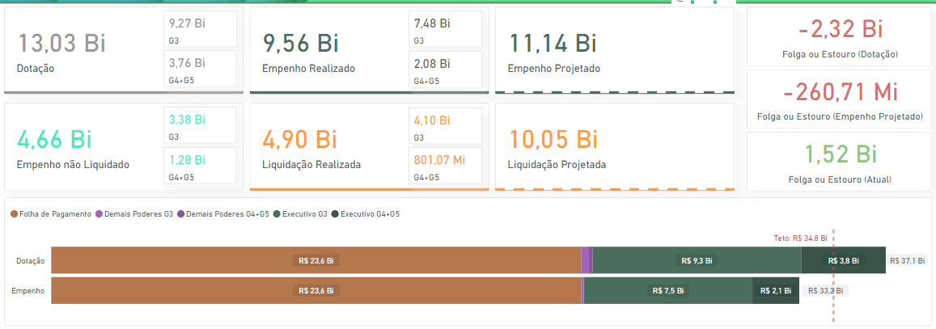
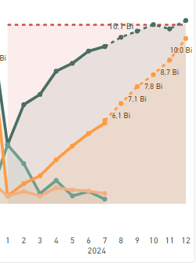

 |  |  |  |  |  |  |  |  |  |  |  |  |  |  |  |  |  |  |  |  |  |  |  |  |  |  |  |  |  |  |  |  |  |  |  | Fazer um slide para total (G3+G4)
 |  |  |  |  |  |  |  |  |  |  |  |  |  |  |  |  |  |  |  |  |  |  |  |  |  |  |  |  |  |  |  |  |  |  |  | um apenas para G3
 |  |  |  |  |  |  |  |  |  |  |  |  |  |  |  |  |  |  |  |  |  |  |  |  |  |  |  |  |  |  |  |  |  |  |  | um apenas para G4

Dinâmica - Liq
 | 1 | 2 | 3 | 4 | 5 | 6
202001 | 1,513,189,819.38 | 3,160,444.72 | 350,206,856.78 | 55,101.10 |  | 4,950,621.02
202002 | 1,515,941,816.30 | 3,329,909.01 | 432,864,156.28 | 3,324,888.55 | 90,000.00 | 4,953,094.47
202003 | 1,433,715,516.80 | 2,909,801.60 | 710,319,623.83 | 12,813,451.32 | 40,000.00 | 4,959,326.21
202004 | 1,441,269,098.56 | 12,597,231.03 | 541,621,097.20 | 7,228,410.48 | 850,000.00 | 6,757,359.61
202005 | 1,453,359,935.57 | 2,494,111.79 | 692,508,987.47 | 28,602,897.49 |  | 4,791,147.34
202006 | 1,488,226,277.84 | 2,775,715.41 | 492,272,937.77 | 47,563,757.26 | 36,000.00 | 4,787,378.45
202007 | 1,479,055,716.79 | 511,558.66 | 632,837,966.98 | 54,723,525.01 |  | 577,511.97
202008 | 1,467,425,771.65 | 513,243.89 | 599,986,195.61 | 64,522,595.88 | 1,100,000.00 | 361,834.79
202009 | 1,459,135,951.74 | 515,653.55 | 599,661,856.71 | 91,868,499.87 | 50,000.00 | 358,972.05
202010 | 1,468,511,406.69 | 10,654,361.40 | 674,864,110.46 | 50,865,748.12 |  | 14,705,750.62
202011 | 1,521,857,957.71 | 523,510.73 | 833,119,233.38 | 223,214,577.29 | 669,000.00 | 780,877.89
202012 | 1,582,831,272.98 | 1,041,123,989.10 | 1,004,595,869.09 | 76,034,331.91 | 4,541,708.08 | 1,127,500,590.49
202101 | 1,501,316,781.92 | 2,028,188.51 | 426,311,926.97 | 691,801.43 | 95,959.46 | 4,473,198.43
202102 | 1,527,492,464.23 | 36,409,246.55 | 951,972,286.13 | 20,847,341.61 | 95,959.46 | 103,133,778.82
202103 | 1,510,937,753.38 | 2,391,292.83 | 646,510,447.24 | 38,199,423.56 | 537,913.82 | 4,632,153.82
202104 | 1,488,097,866.17 | (31,501,343.69) | 697,472,171.64 | 48,308,983.79 | 1,621,668.43 | (91,948,143.57)
202105 | 1,506,920,560.47 | 2,609,161.95 | 698,902,992.45 | 48,736,558.96 | (1,424,749.51) | 4,634,443.54
202106 | 1,569,721,620.83 | 2,870,599.46 | 654,859,043.49 | 77,673,300.73 | 1,325,061.66 | 4,635,677.58
202107 | 1,539,382,256.10 | 2,888,650.87 | 687,437,688.75 | 254,057,183.80 | 10,869,098.01 | 4,636,966.82
202108 | 1,512,076,672.61 | 2,961,585.61 | 751,446,565.00 | 319,712,926.90 | 1,535,134.30 | 4,638,324.01
202109 | 1,531,295,874.55 | 3,422,667.86 | 797,860,487.17 | 210,196,720.60 | 1,538,834.64 | 4,639,774.56
202110 | 1,587,921,032.96 | 27,996,669.32 | 908,893,835.31 | 340,729,280.48 | 1,592,621.02 | 17,204,127.18
202111 | 1,621,339,654.89 | 3,705,652.22 | 1,038,764,498.95 | 195,116,852.91 | 1,596,837.68 | 4,638,654.34
202112 | 1,867,761,463.82 | 16,234,530.64 | 1,046,992,460.37 | 770,440,989.95 | 151,195,674.75 | 9,928,551.24
202201 | 1,552,166,876.99 | 4,554,067.96 | 842,250,762.45 | 6,675,396.96 | 1,558,541.04 | 4,644,523.96
202202 | 1,525,999,582.56 | 4,854,723.59 | 690,509,698.37 | 47,873,581.57 | 1,564,822.98 | 4,646,484.70
202203 | 1,676,408,065.73 | 38,110,535.07 | 838,736,346.63 | 59,933,886.46 | 1,571,363.10 | 20,104,459.83
202204 | 1,669,155,536.80 | 4,962,222.06 | 965,076,802.73 | 67,851,088.52 | 2,993,969.51 | 6,374,830.08
202205 | 1,680,933,671.52 | 22,819,603.84 | 914,069,727.74 | 110,796,674.29 | 5,948,663.76 | 12,738,091.21
202206 | 1,767,598,435.98 | 23,391,704.74 | 1,131,730,361.94 | 255,510,232.80 | 1,453,388.58 | 12,970,984.94
202207 | 1,717,297,295.14 | 23,941,669.85 | 813,484,680.91 | 95,105,958.61 | 3,561,819.62 | 13,262,902.51
202208 | 1,739,018,918.91 | 25,158,161.67 | 1,201,495,776.06 | 170,060,770.41 | 1,584,719.81 | 13,546,204.24
202209 | 1,727,079,250.52 | 25,453,827.58 | 1,030,730,118.35 | 170,998,277.96 | (480,604.82) | 14,244,534.38
202210 | 1,732,204,602.72 | 130,360,563.46 | 702,530,381.22 | 155,591,677.06 | 1,795,345.13 | 2,463,638,781.44
202211 | 1,804,252,280.80 | 26,885,455.34 | 1,118,109,670.94 | 212,786,990.45 | 1,508,991.38 | 14,762,344.68
202212 | 2,441,202,547.43 | 27,641,517.95 | 1,309,133,264.55 | 322,678,000.18 | 2,254,494.12 | 16,916,531.40
202301 | 1,790,523,350.20 | 28,288,371.74 | 995,475,281.49 | 7,000,317.85 | 1,528,402.16 | 15,194,734.58
202302 | 1,731,147,450.18 | 35,634,428.85 | 865,175,100.79 | 43,484,169.37 | 1,649,339.16 | 24,184,023.50
202303 | 1,758,202,549.05 | 30,591,884.41 | 1,191,731,375.81 | 65,092,275.48 | 1,547,447.10 | 29,089,626.90
202304 | 1,830,663,107.77 | 34,620,935.58 | 984,497,801.53 | 106,629,618.75 | 1,558,211.04 | 29,228,335.44
202305 | 1,840,255,468.98 | 34,918,062.00 | 1,091,702,496.04 | 137,672,823.37 | 1,566,674.98 | 27,120,994.20
202306 | 2,011,492,922.75 | 114,426,698.17 | 906,378,627.78 | 118,103,016.68 | 1,576,978.90 | 25,041,518.64
202307 | 1,871,404,771.15 | 38,283,528.60 | 875,082,876.93 | 127,298,839.42 | 1,586,822.82 | 25,623,797.46
202308 | 1,945,280,334.70 | 46,118,440.15 | 531,777,709.16 | 590,846,640.34 | 1,719,165.58 | 34,416,398.20
202309 | 1,738,438,886.78 | 38,939,463.45 | 1,087,864,528.00 | 312,480,861.65 | 1,826,654.69 | 26,236,439.70
202310 | 1,871,981,317.82 | 40,832,254.97 | 906,633,434.58 | 256,568,775.81 | 5,186,078.64 | 28,476,034.00
202311 | 1,934,405,079.80 | 39,875,074.57 | 822,506,095.22 | 266,373,397.14 | 1,625,328.56 | 26,893,703.54
202312 | 2,713,915,677.28 | 105,703,493.99 | 1,328,015,728.97 | 501,794,778.81 | 8,433,742.49 | 18,740,025.52
202401 | 1,905,027,110.38 | 40,912,652.49 | 730,620,145.87 | 19,379,809.80 | 1,641,930.45 | 27,386,712.90
202402 | 1,939,994,671.76 | 48,344,496.12 | 959,504,766.98 | 90,771,026.06 | 15,198,928.71 | 36,272,274.31
...
Soma de Liquidação | Rótulos de Coluna
Rótulos de Linha | 1 | 2 | 3 | 4 | 5 | 6 | Total Geral
2020 | 17,824,520,542.01 | 1,081,109,530.89 | 7,564,858,891.56 | 660,817,784.28 | 7,376,708.08 | 1,175,484,464.91 | 28,314,167,921.73
202001 | 1,513,189,819.38 | 3,160,444.72 | 350,206,856.78 | 55,101.10 |  | 4,950,621.02 | 1,871,562,843.00
202002 | 1,515,941,816.30 | 3,329,909.01 | 432,864,156.28 | 3,324,888.55 | 90,000.00 | 4,953,094.47 | 1,960,503,864.61
202003 | 1,433,715,516.80 | 2,909,801.60 | 710,319,623.83 | 12,813,451.32 | 40,000.00 | 4,959,326.21 | 2,164,757,719.76
202004 | 1,441,269,098.56 | 12,597,231.03 | 541,621,097.20 | 7,228,410.48 | 850,000.00 | 6,757,359.61 | 2,010,323,196.88
202005 | 1,453,359,935.57 | 2,494,111.79 | 692,508,987.47 | 28,602,897.49 |  | 4,791,147.34 | 2,181,757,079.66
202006 | 1,488,226,277.84 | 2,775,715.41 | 492,272,937.77 | 47,563,757.26 | 36,000.00 | 4,787,378.45 | 2,035,662,066.73
202007 | 1,479,055,716.79 | 511,558.66 | 632,837,966.98 | 54,723,525.01 |  | 577,511.97 | 2,167,706,279.41
202008 | 1,467,425,771.65 | 513,243.89 | 599,986,195.61 | 64,522,595.88 | 1,100,000.00 | 361,834.79 | 2,133,909,641.82
202009 | 1,459,135,951.74 | 515,653.55 | 599,661,856.71 | 91,868,499.87 | 50,000.00 | 358,972.05 | 2,151,590,933.92
202010 | 1,468,511,406.69 | 10,654,361.40 | 674,864,110.46 | 50,865,748.12 |  | 14,705,750.62 | 2,219,601,377.29
202011 | 1,521,857,957.71 | 523,510.73 | 833,119,233.38 | 223,214,577.29 | 669,000.00 | 780,877.89 | 2,580,165,157.00
202012 | 1,582,831,272.98 | 1,041,123,989.10 | 1,004,595,869.09 | 76,034,331.91 | 4,541,708.08 | 1,127,500,590.49 | 4,836,627,761.65
2021 | 18,764,264,001.93 | 72,016,902.13 | 9,307,424,403.47 | 2,324,711,364.72 | 170,580,013.72 | 75,247,506.77 | 30,714,244,192.74
202101 | 1,501,316,781.92 | 2,028,188.51 | 426,311,926.97 | 691,801.43 | 95,959.46 | 4,473,198.43 | 1,934,917,856.72
202102 | 1,527,492,464.23 | 36,409,246.55 | 951,972,286.13 | 20,847,341.61 | 95,959.46 | 103,133,778.82 | 2,639,951,076.80
202103 | 1,510,937,753.38 | 2,391,292.83 | 646,510,447.24 | 38,199,423.56 | 537,913.82 | 4,632,153.82 | 2,203,208,984.65
202104 | 1,488,097,866.17 | -31,501,343.69 | 697,472,171.64 | 48,308,983.79 | 1,621,668.43 | -91,948,143.57 | 2,112,051,202.77
202105 | 1,506,920,560.47 | 2,609,161.95 | 698,902,992.45 | 48,736,558.96 | -1,424,749.51 | 4,634,443.54 | 2,260,378,967.86
202106 | 1,569,721,620.83 | 2,870,599.46 | 654,859,043.49 | 77,673,300.73 | 1,325,061.66 | 4,635,677.58 | 2,311,085,303.75
202107 | 1,539,382,256.10 | 2,888,650.87 | 687,437,688.75 | 254,057,183.80 | 10,869,098.01 | 4,636,966.82 | 2,499,271,844.35
202108 | 1,512,076,672.61 | 2,961,585.61 | 751,446,565.00 | 319,712,926.90 | 1,535,134.30 | 4,638,324.01 | 2,592,371,208.43
202109 | 1,531,295,874.55 | 3,422,667.86 | 797,860,487.17 | 210,196,720.60 | 1,538,834.64 | 4,639,774.56 | 2,548,954,359.38
202110 | 1,587,921,032.96 | 27,996,669.32 | 908,893,835.31 | 340,729,280.48 | 1,592,621.02 | 17,204,127.18 | 2,884,337,566.27
202111 | 1,621,339,654.89 | 3,705,652.22 | 1,038,764,498.95 | 195,116,852.91 | 1,596,837.68 | 4,638,654.34 | 2,865,162,150.99
202112 | 1,867,761,463.82 | 16,234,530.64 | 1,046,992,460.37 | 770,440,989.95 | 151,195,674.75 | 9,928,551.24 | 3,862,553,670.77
2022 | 21,033,317,065.10 | 358,134,053.11 | 11,557,857,591.89 | 1,675,862,535.27 | 25,315,514.21 | 2,597,850,673.37 | 37,248,337,432.95
202201 | 1,552,166,876.99 | 4,554,067.96 | 842,250,762.45 | 6,675,396.96 | 1,558,541.04 | 4,644,523.96 | 2,411,850,169.36
202202 | 1,525,999,582.56 | 4,854,723.59 | 690,509,698.37 | 47,873,581.57 | 1,564,822.98 | 4,646,484.70 | 2,275,448,893.77
202203 | 1,676,408,065.73 | 38,110,535.07 | 838,736,346.63 | 59,933,886.46 | 1,571,363.10 | 20,104,459.83 | 2,634,864,656.82
202204 | 1,669,155,536.80 | 4,962,222.06 | 965,076,802.73 | 67,851,088.52 | 2,993,969.51 | 6,374,830.08 | 2,716,414,449.70
202205 | 1,680,933,671.52 | 22,819,603.84 | 914,069,727.74 | 110,796,674.29 | 5,948,663.76 | 12,738,091.21 | 2,747,306,432.36
202206 | 1,767,598,435.98 | 23,391,704.74 | 1,131,730,361.94 | 255,510,232.80 | 1,453,388.58 | 12,970,984.94 | 3,192,655,108.98
202207 | 1,717,297,295.14 | 23,941,669.85 | 813,484,680.91 | 95,105,958.61 | 3,561,819.62 | 13,262,902.51 | 2,666,654,326.64
202208 | 1,739,018,918.91 | 25,158,161.67 | 1,201,495,776.06 | 170,060,770.41 | 1,584,719.81 | 13,546,204.24 | 3,150,864,551.10
202209 | 1,727,079,250.52 | 25,453,827.58 | 1,030,730,118.35 | 170,998,277.96 | -480,604.82 | 14,244,534.38 | 2,968,025,403.97
202210 | 1,732,204,602.72 | 130,360,563.46 | 702,530,381.22 | 155,591,677.06 | 1,795,345.13 | 2,463,638,781.44 | 5,186,121,351.03
202211 | 1,804,252,280.80 | 26,885,455.34 | 1,118,109,670.94 | 212,786,990.45 | 1,508,991.38 | 14,762,344.68 | 3,178,305,733.59
202212 | 2,441,202,547.43 | 27,641,517.95 | 1,309,133,264.55 | 322,678,000.18 | 2,254,494.12 | 16,916,531.40 | 4,119,826,355.63
2023 | 23,037,710,916.46 | 588,232,636.48 | 11,586,841,056.30 | 2,533,345,514.67 | 29,804,846.12 | 310,245,631.68 | 38,086,180,601.71
202301 | 1,790,523,350.20 | 28,288,371.74 | 995,475,281.49 | 7,000,317.85 | 1,528,402.16 | 15,194,734.58 | 2,838,010,458.02
202302 | 1,731,147,450.18 | 35,634,428.85 | 865,175,100.79 | 43,484,169.37 | 1,649,339.16 | 24,184,023.50 | 2,701,274,511.85
202303 | 1,758,202,549.05 | 30,591,884.41 | 1,191,731,375.81 | 65,092,275.48 | 1,547,447.10 | 29,089,626.90 | 3,076,255,158.75
202304 | 1,830,663,107.77 | 34,620,935.58 | 984,497,801.53 | 106,629,618.75 | 1,558,211.04 | 29,228,335.44 | 2,987,198,010.11
202305 | 1,840,255,468.98 | 34,918,062.00 | 1,091,702,496.04 | 137,672,823.37 | 1,566,674.98 | 27,120,994.20 | 3,133,236,519.57
202306 | 2,011,492,922.75 | 114,426,698.17 | 906,378,627.78 | 118,103,016.68 | 1,576,978.90 | 25,041,518.64 | 3,177,019,762.92
202307 | 1,871,404,771.15 | 38,283,528.60 | 875,082,876.93 | 127,298,839.42 | 1,586,822.82 | 25,623,797.46 | 2,939,280,636.38
202308 | 1,945,280,334.70 | 46,118,440.15 | 531,777,709.16 | 590,846,640.34 | 1,719,165.58 | 34,416,398.20 | 3,150,158,688.13
202309 | 1,738,438,886.78 | 38,939,463.45 | 1,087,864,528.00 | 312,480,861.65 | 1,826,654.69 | 26,236,439.70 | 3,205,786,834.27
202310 | 1,871,981,317.82 | 40,832,254.97 | 906,633,434.58 | 256,568,775.81 | 5,186,078.64 | 28,476,034.00 | 3,109,677,895.82
202311 | 1,934,405,079.80 | 39,875,074.57 | 822,506,095.22 | 266,373,397.14 | 1,625,328.56 | 26,893,703.54 | 3,091,678,678.83
202312 | 2,713,915,677.28 | 105,703,493.99 | 1,328,015,728.97 | 501,794,778.81 | 8,433,742.49 | 18,740,025.52 | 4,676,603,447.06
2024 | 11,917,803,004.36 | 372,341,110.13 | 5,738,439,275.52 | 766,990,136.32 | 43,327,930.59 | 213,032,106.71 | 19,051,933,563.63
202401 | 1,905,027,110.38 | 40,912,652.49 | 730,620,145.87 | 19,379,809.80 | 1,641,930.45 | 27,386,712.90 | 2,724,968,361.89
202402 | 1,939,994,671.76 | 48,344,496.12 | 959,504,766.98 | 90,771,026.06 | 15,198,928.71 | 36,272,274.31 | 3,090,086,163.94
202403 | 1,901,472,945.01 | 49,095,196.99 | 756,358,721.68 | 94,087,586.69 | 1,658,214.34 | 36,576,209.60 | 2,839,248,874.31
202404 | 2,088,707,144.40 | 50,822,046.03 | 1,287,073,427.80 | 147,551,590.31 | 11,595,391.11 | 38,423,251.96 | 3,624,172,851.61
202405 | 1,957,953,479.06 | 49,760,358.27 | 1,103,245,315.03 | 163,545,685.62 | 1,623,126.11 | 37,118,275.75 | 3,313,246,239.84
202406 | 2,124,647,653.75 | 133,406,360.23 | 901,636,898.16 | 251,654,437.84 | 11,610,339.87 | 37,255,382.19 | 3,460,211,072.04
Total Geral | 92,577,615,529.86 | 2,471,834,232.74 | 45,755,421,218.74 | 7,961,727,335.26 | 276,405,012.72 | 4,371,860,383.44 | 153,414,863,712.76

R_prev-Análise
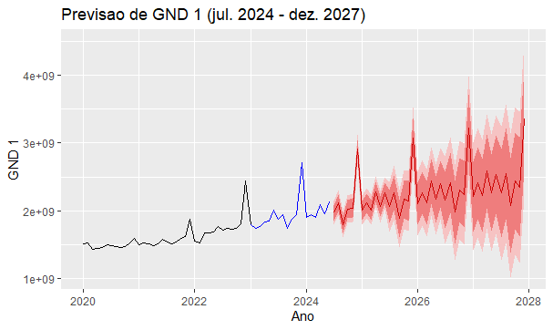
Ano | date | GND1 | GND2 | GND3 | GND4 | GND5 | GND6 | Lo 80 | Hi 80 | Lo 95 | Hi 95
2024 | 202401 | 1,905,027,110.38 | 40,912,652.49 | 730,620,145.87 | 19,379,809.80 | 1,641,930.45 | 27,386,712.90 | 1,905,027,110.38 | 1,905,027,110.38
2024 | 202402 | 1,939,994,671.76 | 48,344,496.12 | 959,504,766.98 | 90,771,026.06 | 15,198,928.71 | 36,272,274.31 | 1,939,994,671.76 | 1,939,994,671.76
2024 | 202403 | 1,901,472,945.01 | 49,095,196.99 | 756,358,721.68 | 94,087,586.69 | 1,658,214.34 | 36,576,209.60 | 1,901,472,945.01 | 1,901,472,945.01
2024 | 202404 | 2,088,707,144.40 | 50,822,046.03 | 1,287,073,427.80 | 147,551,590.31 | 11,595,391.11 | 38,423,251.96 | 2,088,707,144.40 | 2,088,707,144.40
2024 | 202405 | 1,957,953,479.06 | 49,760,358.27 | 1,103,245,315.03 | 163,545,685.62 | 1,623,126.11 | 37,118,275.75 | 1,957,953,479.06 | 1,957,953,479.06
2024 | 202406 | 2,124,647,653.75 | 133,406,360.23 | 901,636,898.16 | 251,654,437.84 | 11,610,339.87 | 37,255,382.19 | 2,124,647,653.75 | 2,124,647,653.75
2024 | 202407 | 1,962,566,205.00 |  |  |  |  |  | 1,849,125,841.00 | 2,076,006,569.00 | 1,789,074,139.00 | 2,136,058,270.00
2024 | 202408 | 2,110,965,211.00 |  |  |  |  |  | 1,987,490,448.00 | 2,234,439,974.00 | 1,922,126,856.00 | 2,299,803,565.00
2024 | 202409 | 1,797,194,950.00 |  |  |  |  |  | 1,667,328,839.00 | 1,927,061,060.00 | 1,598,581,873.00 | 1,995,808,026.00
2024 | 202410 | 2,018,047,795.00 |  |  |  |  |  | 1,885,388,963.00 | 2,150,706,627.00 | 1,815,163,619.00 | 2,220,931,971.00
2024 | 202411 | 2,040,168,560.00 |  |  |  |  |  | 1,903,336,555.00 | 2,177,000,565.00 | 1,830,902,067.00 | 2,249,435,053.00
2024 | 202412 | 2,909,481,422.00 |  |  |  |  |  | 2,770,333,109.00 | 3,048,629,734.00 | 2,696,672,442.00 | 3,122,290,401.00
 | TOTAL | 24,756,227,147.36 | 372,341,110.13 | 5,738,439,275.52 | 766,990,136.32 | 43,327,930.59 | 213,032,106.71 | 23,980,806,759.36 | 25,531,647,533.36 | 11,652,520,996.00 | 14,024,327,286.00

 |  |  | Ano | Acum (GND1) | Low | Higth |  | Realizado |  | GND 1 | GND 2 | GND 3 | GND 4 | GND 5 | GND 6 | Total
 |  |  | 2020 | 17,824,520,542.01 |  |  |  |  | Acum21/Acum20 | 5.3% | -93.3% | 23.0% | 251.8% | 2212.4% | -93.6% | 8.5%
 |  |  | 2021 | 18,764,264,001.93 |  |  |  |  | Acum22/Acum21 | 12.1% | 397.3% | 24.2% | -27.9% | -85.2% | 3352.4% | 21.3%
 |  |  | 2022 | 21,033,317,065.10 |  |  |  |  | Acum23/Acum22 | 9.5% | 64.2% | 0.3% | 51.2% | 17.7% | -88.1% | 2.2%
 |  |  | 2023 | 23,037,710,916.46 |  |  |  |  | Acum24/Acum23 | -48.3% | -36.7% | -50.5% | -69.7% | 45.4% | -31.3% | -50.0%
 |  |  | 2024 | 24,756,227,147.36 | 23,980,806,759.36 | 25,531,647,533.36 |  | Projetado | Acum24/Acum23 | 7.5% |  |  |  |  |  | 3.0%
 |  |  | 2025 | 26,304,562,507.00 | 23,747,109,560.00 | 28,862,015,452.00 |  |  | Acum25/Acum24 | 6.3% |  |  |  |  |  | 0.0%
 |  |  | 2026 | 27,789,702,847.00 | 23,016,804,444.00 | 32,562,601,247.00 |  |  | Acum26/Acum25 | 5.6% |  |  |  |  |  | 0.0%
 |  |  | 2027 | 29,251,543,226.00 | 21,752,484,624.00 | 36,750,601,829.00 |  |  | Acum27/Acum26 | 5.3% |  |  |  |  |  | 0.0%
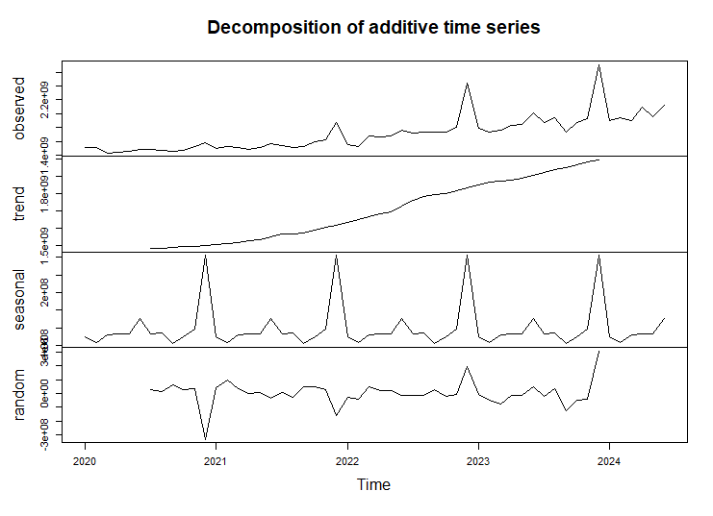

 | Higth | Low | Acum (GND1)
 |  |  | 17,824,520,542.01
 |  |  | 18,764,264,001.93
 |  |  | 21,033,317,065.10
 |  |  | 23,037,710,916.46
 | 25531647533 | 23980806759 | 24,756,227,147.36
 | 28862015452 | 23747109560 | 26,304,562,507.00
 | 32562601247 | 23016804444 | 27,789,702,847.00
 | 36750601829 | 21752484624 | 29,251,543,226.00

R_prev_L-Análise
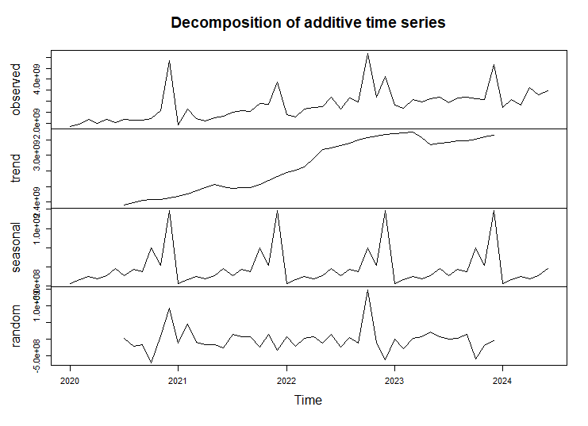
Ano | date | liquid_total | Pagamento | Lo 80 | Hi 80 | Lo 95 | Hi 95
2024 | 202401 | 2,724,968,361.89 | 2,411,459,075.60 | 2,724,968,361.89 | 2,724,968,361.89
2024 | 202402 | 3,090,086,163.94 | 2,996,076,238.24 | 3,090,086,163.94 | 3,090,086,163.94
2024 | 202403 | 2,839,248,874.31 | 3,047,703,342.55 | 2,839,248,874.31 | 2,839,248,874.31
2024 | 202404 | 3,624,172,851.61 | 3,206,902,138.04 | 3,624,172,851.61 | 3,624,172,851.61
2024 | 202405 | 3,313,246,239.84 | 3,258,091,395.09 | 3,313,246,239.84 | 3,313,246,239.84
2024 | 202406 | 3,460,211,072.04 | 3,709,232,651.21 | 3,460,211,072.04 | 3,460,211,072.04
2024 | 202407 | 2,939,280,636.00 |  | 2,131,355,105.00 | 3,747,206,168.00 | 1,703,665,163.00 | 4,174,896,110.00
2024 | 202408 | 3,150,158,688.00 |  | 2,342,233,156.00 | 3,958,084,220.00 | 1,914,543,215.00 | 4,385,774,162.00
2024 | 202409 | 3,205,786,834.00 |  | 2,397,861,303.00 | 4,013,712,366.00 | 1,970,171,361.00 | 4,441,402,308.00
2024 | 202410 | 3,109,677,896.00 |  | 2,301,752,364.00 | 3,917,603,428.00 | 1,874,062,422.00 | 4,345,293,369.00
2024 | 202411 | 3,091,678,679.00 |  | 2,283,753,147.00 | 3,899,604,211.00 | 1,856,063,205.00 | 4,327,294,152.00
2024 | 202412 | 4,676,603,447.00 |  | 3,868,677,915.00 | 5,484,528,979.00 | 3,440,987,974.00 | 5,912,218,920.00
 | TOTAL | 39,225,119,743.63 | 18,629,464,840.73 | 34,377,566,553.63 | 44,072,672,935.63 | 12,759,493,340.00 | 27,586,879,021.00

 | Higth 80 | Low 80 | Liquidado
 |  |  | 28,314.17
 |  |  | 30,714.24
 |  |  | 37,248.34
 |  |  | 38,086.18
 | 44072.672936 | 34377.566554 | 39,225.12
 | 50928.148401 | 27522.091088 | 39,225.12
 | 54476.803627 | 23973.435861 | 39,225.12
 | 57316.434543 | 21133.804945 | 39,225.12
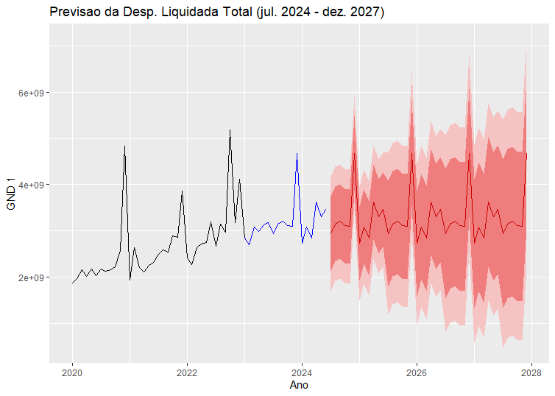
 |  |  |  |  | Em milhões
 |  | Liquidação
 |  | Ano | Liquidado | Low 80 | Higth 80
 |  | 2020 | 28,314.17
 |  | 2021 | 30,714.24
 |  | 2022 | 37,248.34
 |  | 2023 | 38,086.18
 |  | 2024 | 39,225.12 | 34,377.57 | 44,072.67
 |  | 2025 | 39,225.12 | 27,522.09 | 50,928.15
 |  | 2026 | 39,225.12 | 23,973.44 | 54,476.80
 |  | 2027 | 39,225.12 | 21,133.80 | 57,316.43

R_prev_L
date | liquid_total | Pagamento
202001 | 1,871,562,843.00 | 1,740,144,671.26
202002 | 1,960,503,864.61 | 1,938,759,007.60
202003 | 2,164,757,719.76 | 2,108,758,727.10
202004 | 2,010,323,196.88 | 2,008,474,684.31
202005 | 2,181,757,079.66 | 1,972,099,530.52
202006 | 2,035,662,066.73 | 2,161,112,275.93
202007 | 2,167,706,279.41 | 2,105,617,595.91
202008 | 2,133,909,641.82 | 2,228,658,129.99
202009 | 2,151,590,933.92 | 2,155,062,325.91
202010 | 2,219,601,377.29 | 2,237,773,468.13
202011 | 2,580,165,157.00 | 2,292,635,629.59
202012 | 4,836,627,761.65 | 3,042,471,632.59
202101 | 1,934,917,856.72 | 1,831,952,721.24
202102 | 2,639,951,076.80 | 2,569,270,409.47
202103 | 2,203,208,984.65 | 2,064,012,769.39
202104 | 2,112,051,202.77 | 2,214,635,335.87
202105 | 2,260,378,967.86 | 2,220,666,544.88
202106 | 2,311,085,303.75 | 2,349,133,158.39
202107 | 2,499,271,844.35 | 2,392,746,819.29
202108 | 2,592,371,208.43 | 2,438,785,139.01
202109 | 2,548,954,359.38 | 2,694,309,103.95
202110 | 2,884,337,566.27 | 2,695,036,517.85
202111 | 2,865,162,150.99 | 3,059,522,637.65
202112 | 3,862,553,670.77 | 4,007,002,762.94
202201 | 2,411,850,169.36 | 2,311,240,857.10
202202 | 2,275,448,893.77 | 2,252,929,401.94
202203 | 2,634,864,656.82 | 2,563,005,133.80
202204 | 2,716,414,449.70 | 2,657,999,393.48
202205 | 2,747,306,432.36 | 2,805,555,036.35
202206 | 3,192,655,108.98 | 3,064,855,717.66
202207 | 2,666,654,326.64 | 2,739,844,198.84
202208 | 3,150,864,551.10 | 3,204,191,470.38
202209 | 2,968,025,403.97 | 2,861,934,520.73
202210 | 5,186,121,351.03 | 5,256,673,704.12
202211 | 3,178,305,733.59 | 3,008,513,950.64
202212 | 4,119,826,355.63 | 4,396,576,667.04
202301 | 2,838,010,458.02 | 2,720,123,379.78
202302 | 2,701,274,511.85 | 2,585,638,309.70
202303 | 3,076,255,158.75 | 3,056,284,966.48
202304 | 2,987,198,010.11 | 2,959,343,349.69
202305 | 3,133,236,519.57 | 2,935,912,032.28
202306 | 3,177,019,762.92 | 3,216,636,337.37
202307 | 2,939,280,636.38 | 2,863,386,609.59
202308 | 3,150,158,688.13 | 3,003,514,608.44
202309 | 3,205,786,834.27 | 3,428,965,422.00
202310 | 3,109,677,895.82 | 3,132,491,302.93
202311 | 3,091,678,678.83 | 3,303,978,700.22
202312 | 4,676,603,447.06 | 4,739,268,127.63
202401 | 2,724,968,361.89 | 2,411,459,075.60
202402 | 3,090,086,163.94 | 2,996,076,238.24
202403 | 2,839,248,874.31 | 3,047,703,342.55
202404 | 3,624,172,851.61 | 3,206,902,138.04
202405 | 3,313,246,239.84 | 3,258,091,395.09
202406 | 3,460,211,072.04 | 3,709,232,651.21

